Sheet3
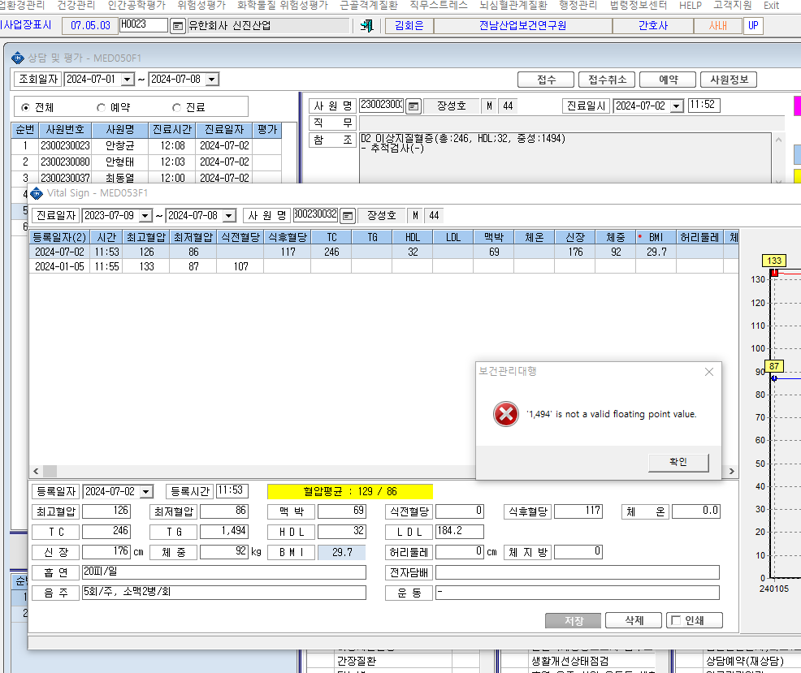

* 중성지방 수치가 1,000이 넘어가면 메시지 창이 뜨면서 입력이 안돼요

